No.1
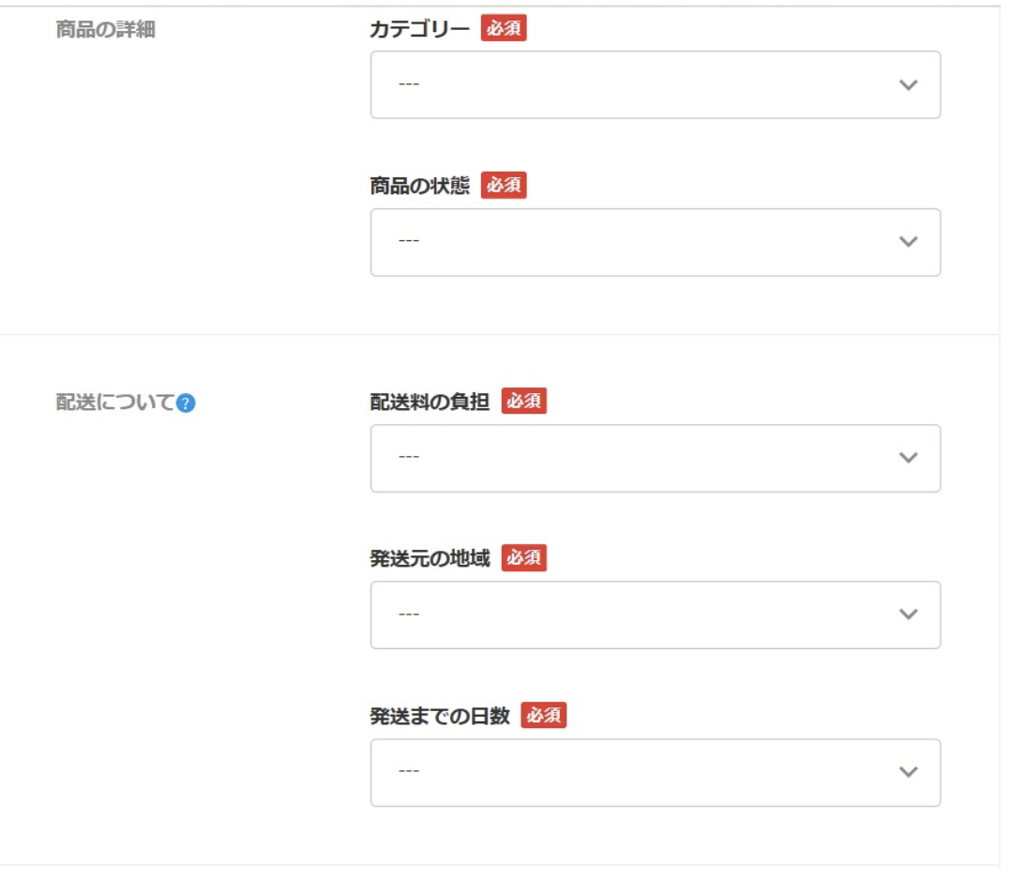
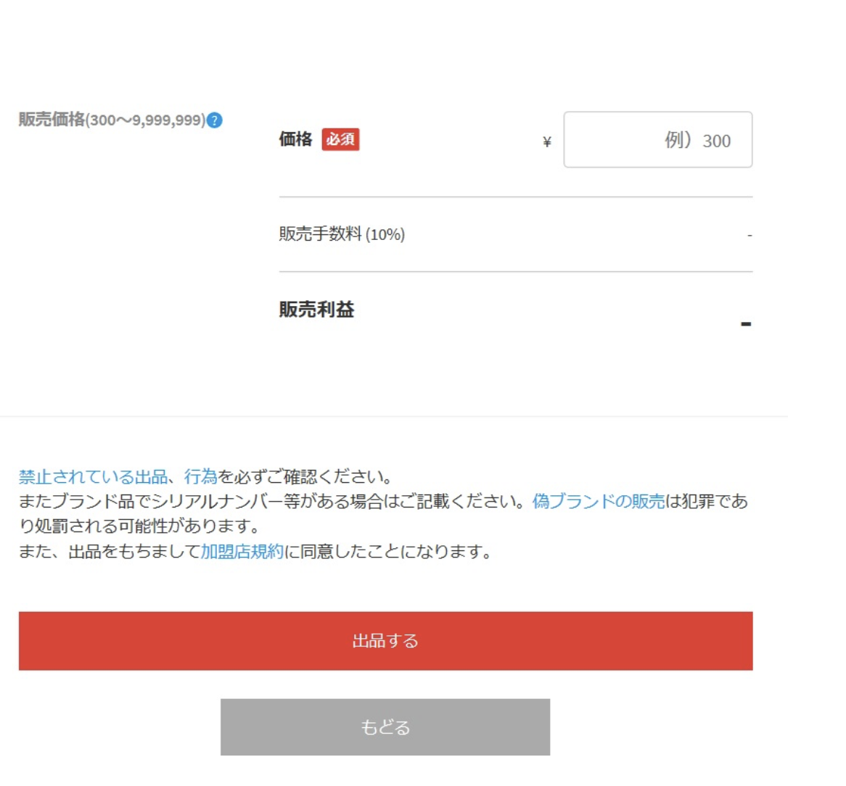
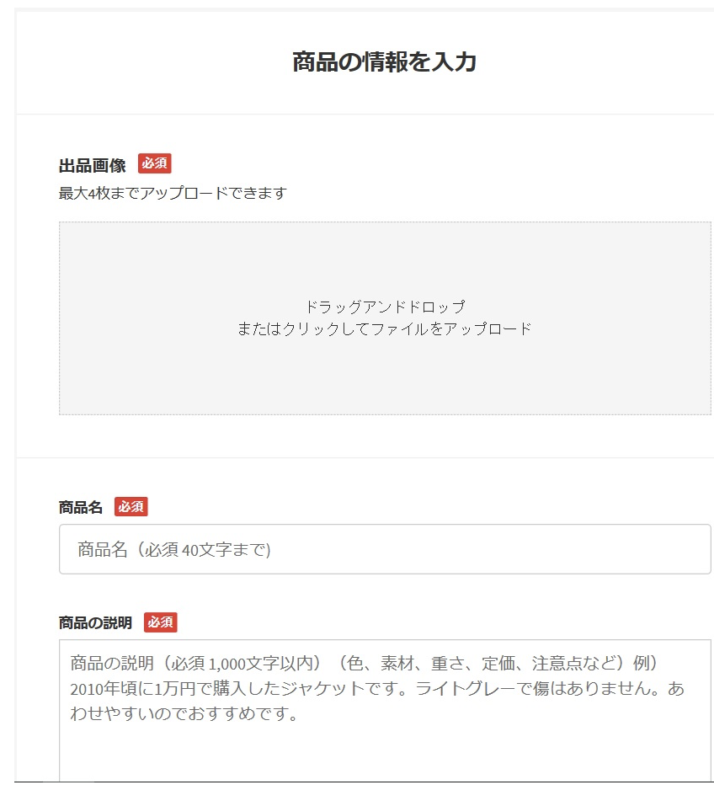
メルカリ出品画面 | 画面名 | メルカリ出品画面
 | データ項目名 | 桁数 | 形式 | 入力/出力 | 入出力チェック | チェック処理タイミング | エラーメッセージ
 | （例）出品画像 | なし | 画像データ（jpeg,png形式） | 入力/出力 | 必須入力チェック | 「出品する」ボタン押下時 | 画像がアップロードされていません
 | （例）出品画像 | なし | 画像データ（jpeg,png形式） | 入力/出力 | 画像容量超過チェック | 「出品する」ボタン押下時 | 画像容量を10MB以下で登録してください
 | （例）出品画像 | なし | 画像データ（jpeg,png形式） | 入力/出力 | 最大アップロード画像数超過チェック | 「出品する」ボタン押下時 | 画像のアップロード枚数は最大4枚までです

No.2
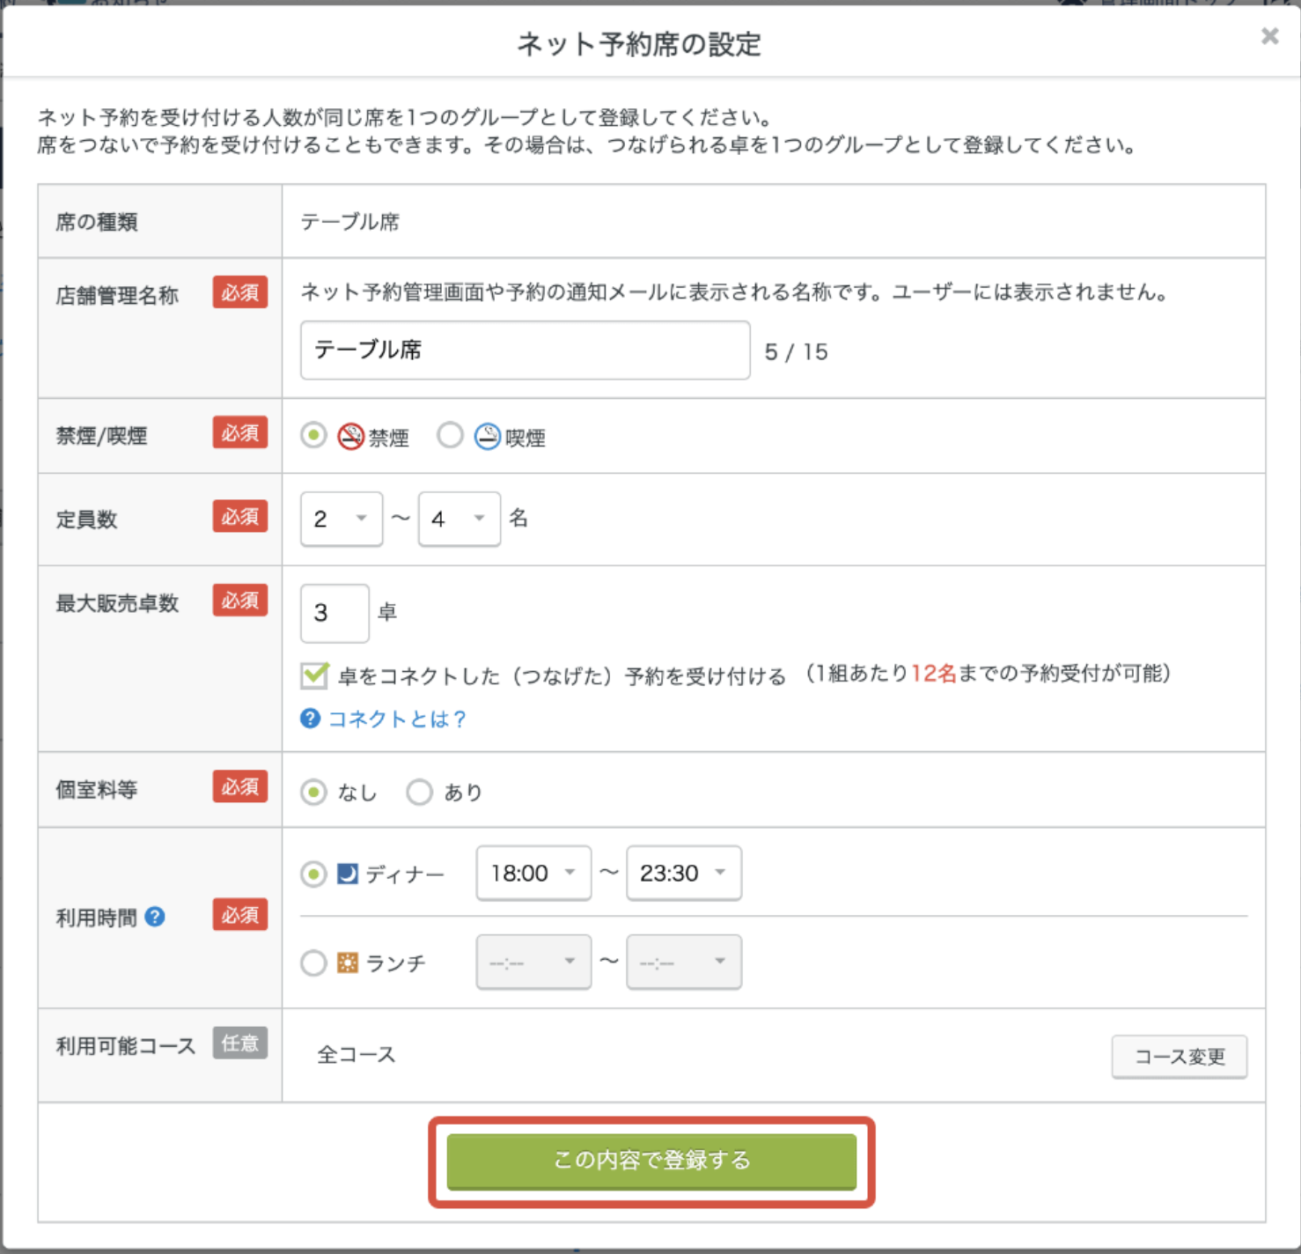
画面名 | 食べログ予約画面
データ項目名 | 桁数 | 形式 | 入力/出力 | 入出力チェック | チェック処理タイミング | エラーメッセージ

No.3
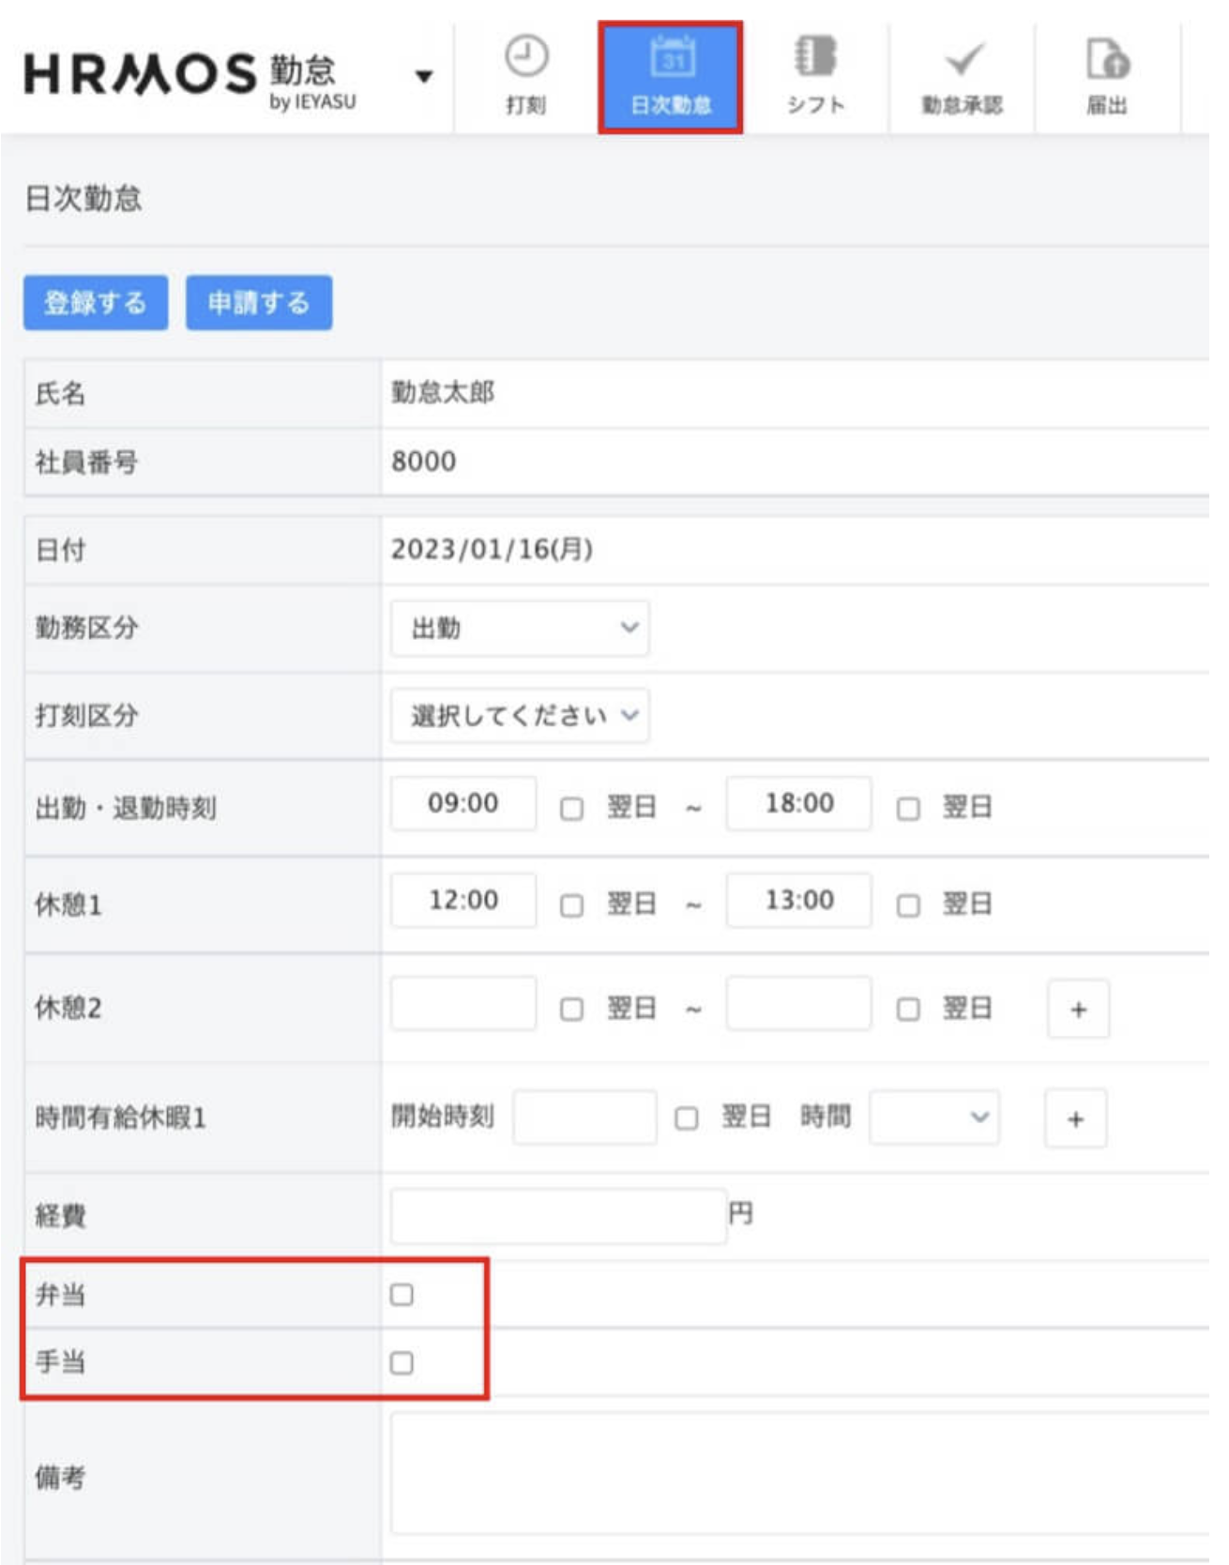
勤怠管理システム | 食べログ予約画面
データ項目名 | 桁数 | 形式 | 入力/出力 | 入出力チェック | チェック処理タイミング | エラーメッセージ

